4 Tablica 2 - Graf 2
Tablica 2: Struktura članova OMF-a prema dobi i spolu |  |  |  |  |  |  |  |  |  |  |  |  |  |  |  |  |  | Ožujak 2017.
Table 2: Mandatory pension funds members age and sex structure |  |  |  |  |  |  |  |  |  |  |  |  |  |  |  |  |  | March 2017

 | Muškarci Male |  |  | Žene Female |  |  | Ukupno Total |  |  | Mjesečna promjena broja - muškarci Monthly change in number - Male |  |  | Mjesečna promjena broja - žene Monthly change in number - Female |  |  | Ukupna mjesečna promjena Total monthly change
Dob Age | Kategorije / Categories |  |  | Kategorije / Categories |  |  | Kategorije / Categories |  |  | Kategorije / Categories |  |  | Kategorije / Categories |  |  | Kategorije / Categories
 | A | B | C | A | B | C | A | B | C | A | B | C | A | B | C | A | B | C
≤ 18 | 5 | 1,877 | 12 | 2 | 1,318 | 3 | 7 | 3,195 | 15 | -3 | -39 | 1 | -1 | -102 | -1 | -36.36% | -4.23% | 0.00%
19 - 24 | 232 | 86,753 | 91 | 148 | 71,473 | 83 | 380 | 158,226 | 174 | 5 | 150 | 0 | 7 | -182 | 3 | 3.26% | -0.02% | 1.75%
25 - 29 | 422 | 121,529 | 51 | 284 | 115,502 | 78 | 706 | 237,031 | 129 | 4 | -349 | -2 | -1 | -426 | 0 | 0.43% | -0.33% | -1.53%
30 - 34 | 778 | 147,437 | 64 | 402 | 140,486 | 55 | 1,180 | 287,923 | 119 | 2 | -269 | 3 | -1 | -357 | 1 | 0.08% | -0.22% | 3.48%
35 - 39 | 829 | 153,764 | 77 | 358 | 146,113 | 86 | 1,187 | 299,877 | 163 | 10 | 9 | 0 | 4 | 219 | -1 | 1.19% | 0.08% | -0.61%
40 - 44 | 635 | 134,065 | 85 | 363 | 134,238 | 79 | 998 | 268,303 | 164 | 5 | 478 | -1 | 1 | 192 | 0 | 0.60% | 0.25% | -0.61%
45 - 49 | 440 | 114,317 | 100 | 207 | 121,182 | 115 | 647 | 235,499 | 215 | 10 | 255 | 2 | 6 | 173 | -3 | 2.54% | 0.18% | -0.46%
50 - 54 | 266 | 108,529 | 169 | 127 | 112,223 | 274 | 393 | 220,752 | 443 | 0 | 143 | -6 | 3 | 282 | -5 | 0.77% | 0.19% | -2.42%
55 - 59 | 0 | 36,099 | 280 | 0 | 24,230 | 7,422 | 0 | 60,329 | 7,702 | 0 | 1,312 | 2 | 0 | 1,748 | -244 |  | 5.34% | -3.05%
60 - 64 | 0 | 16 | 9,367 | 0 | 1 | 5,418 | 0 | 17 | 14,785 | 0 | 3 | 241 | 0 | 0 | 181 |  | 21.43% | 2.94%
≥ 65 | 0 | 0 | 115 | 0 | 0 | 42 | 0 | 0 | 157 | 0 | 0 | 29 | 0 | 0 | 12 |  |  | 35.34%
Ukupno Total | 3,607 | 904,386 | 10,411 | 1,891 | 866,766 | 13,655 | 5,498 | 1,771,152 | 24,066 | 33 | 1,693 | 269 | 18 | 1,547 | -57 | 0.94% | 0.18% | 0.89%
Sveukupno Grand Total | 918,404 |  |  | 882,312 |  |  | 1,800,716 |  |  | 1,995 |  |  | 1,508 |  |  | 0.19%
Izvor / Source: Regos

Grafikon 2: Dobna i spolna struktura članova OMF-a po kategorijama fondova (A, B i C) |  |  |  |  |  |  |  |  |  |  |  |  | Ožujak 2017.
Chart 2: OMF members age and sex structure by funds categories (A, B and C) |  |  |  |  |  |  |  |  |  |  |  |  | March 2017

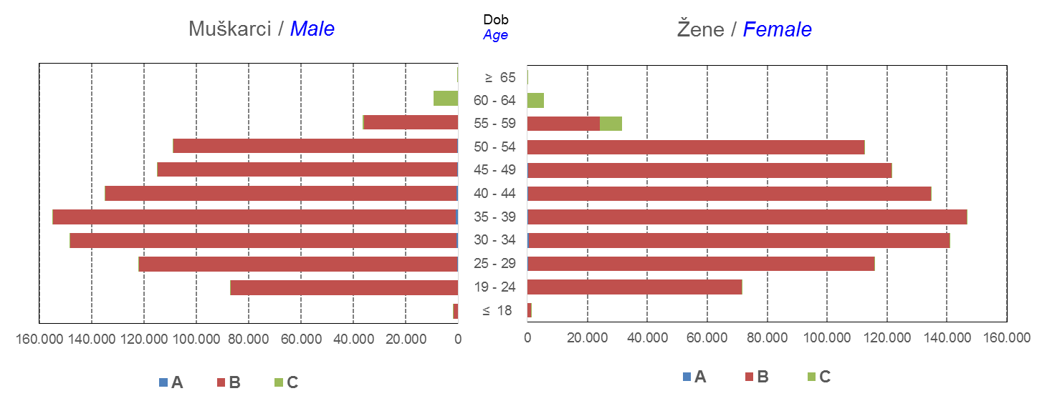

Izvor / Source: Regos
Sadržaj / Contents
 |  |  |  |  |  |  |  |  |  |  |  |  |  |  |  |  |  | stranica/page 4

8 Tablica 9 - Graf 3,4
Tablica 9: Neto imovina OMF-ova |  |  |  |  |  | Ožujak 2017.
Table 9: OMFs' net assets |  |  |  |  |  | March 2017
 |  |  |  | u tisućama kuna / in thousand HRK
Obvezni mirovinski fond Mandatory pension fund | Neto imovina OMF-ova / OMFs' net assets
 | Ožujak 2017. |  | Veljača 2017. |  | Promjena
 | March 2017 |  | February 2017 |  | Change
 | Iznos | Udjel | Iznos | Udjel | U iznosu | Relativna
 | Amount | Share | Amount | Share | Amount | Relative
AZ OMF kategorije A | 249,033 | 0.29% | 253,337 | 0.29% | -4,305 | -1.70%
AZ OMF kategorije B | 31,822,653 | 37.39% | 32,432,190 | 37.45% | -609,537 | -1.88%
AZ OMF kategorije C | 1,273,732 | 1.50% | 1,270,501 | 1.47% | 3,230 | 0.25%
Svi AZ OMF / All AZ OMF | 33,345,418 | 39.18% | 33,956,028 | 39.21% | -610,611 | -1.80%
Erste Plavi OMF kategorije A | 71,551 | 0.08% | 73,126 | 0.08% | -1,575 | -2.15%
Erste Plavi OMF kategorije B | 11,174,964 | 13.13% | 11,343,427 | 13.10% | -168,463 | -1.49%
Erste Plavi OMF kategorije C | 337,300 | 0.40% | 337,538 | 0.39% | -239 | -0.07%
Svi Erste Plavi OMF / All Erste Plavi OMF | 11,583,815 | 13.61% | 11,754,091 | 13.57% | -170,276 | -1.45%
PBZ/CO OMF kategorije A | 70,880 | 0.08% | 71,674 | 0.08% | -794 | -1.11%
PBZ/CO OMF kategorije B | 13,526,104 | 15.89% | 13,791,949 | 15.93% | -265,845 | -1.93%
PBZ/CO OMF kategorije C | 475,182 | 0.56% | 475,584 | 0.55% | -402 | -0.08%
Svi PBZ CO OMF / All PBZ CO OMF | 14,072,167 | 16.53% | 14,339,208 | 16.56% | -267,041 | -1.86%
Raiffeisen OMF kategorije A | 134,696 | 0.16% | 136,324 | 0.16% | -1,628 | -1.19%
Raiffeisen OMF kategorije B | 24,875,670 | 29.23% | 25,311,833 | 29.23% | -436,163 | -1.72%
Raiffeisen OMF kategorije C | 1,100,024 | 1.29% | 1,106,736 | 1.28% | -6,713 | -0.61%
Svi Raiffeisen OMF / All Raiffeisen OMF | 26,110,390 | 30.68% | 26,554,893 | 30.66% | -444,504 | -1.67%
Ukupno kategorija A / Total category A | 526,160 | 0.62% | 534,462 | 0.62% | -8,302 | -1.55%
Ukupno kategorija B / Total category B | 81,399,392 | 95.64% | 82,879,399 | 95.70% | -1,480,007 | -1.79%
Ukupno kategorija C / Total category C | 3,186,237 | 3.74% | 3,190,360 | 3.68% | -4,123 | -0.13%
Sveukupno / Grand Total | 85,111,789 | 100.00% | 86,604,221 | 100.00% | -1,492,432 | -1.72%
Izvor / Source: HANFA

Grafikon 3: Udjeli društava za upravljanje OMF-ovima u ukupnoj neto imovini |  |  |  |  |  | Ožujak 2017.
Chart 3: OMFs' management companies shares in total net assets |  |  |  |  |  | March 2017
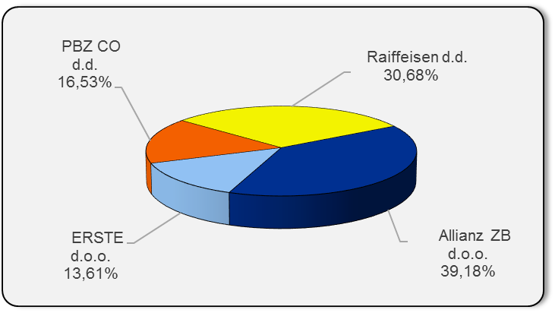

Izvor / Source: HANFA

Grafikon 4: Udjeli kategorija A, B i C u ukupnoj neto imovini |  |  |  |  |  | Ožujak 2017.
Chart 4: Categories' A, B and C shares in total net assets |  |  |  |  |  | March 2017
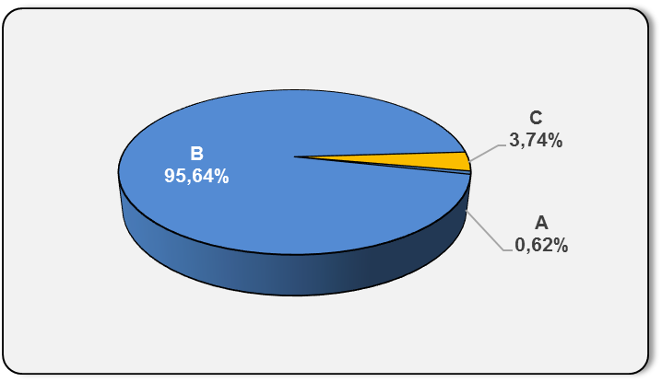

Izvor / Source: HANFA

Sadržaj / Contents
 |  |  |  |  |  | stranica / page 8

10 Graf 5.1, 5.2, 5.3
Grafikon 5.1: Vrijednosti obračunskih jedinica OMF-ova kategorije A | Ožujak 2017.
Chart 5.1: Values of category A OMFs' units of account | March 2017
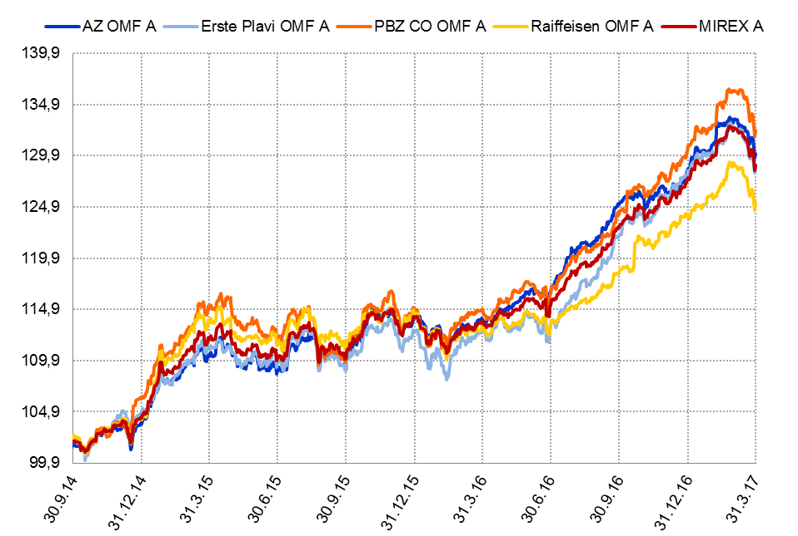

Izvor / Source: HANFA

Grafikon 5.2: Vrijednosti obračunskih jedinica OMF-ova kategorije B
Chart 5.2: Values of category B OMFs' units of account
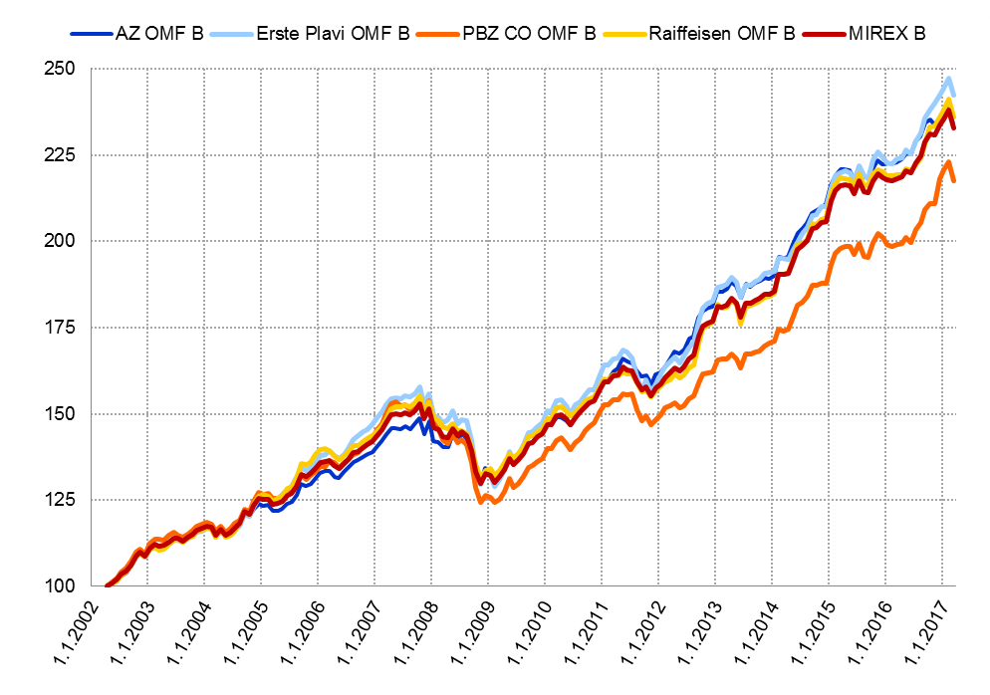

Izvor / Source: HANFA

Grafikon 5.3: Vrijednosti obračunskih jedinica OMF-ova kategorije C
Chart 5.3: Values of category C OMFs' units of account
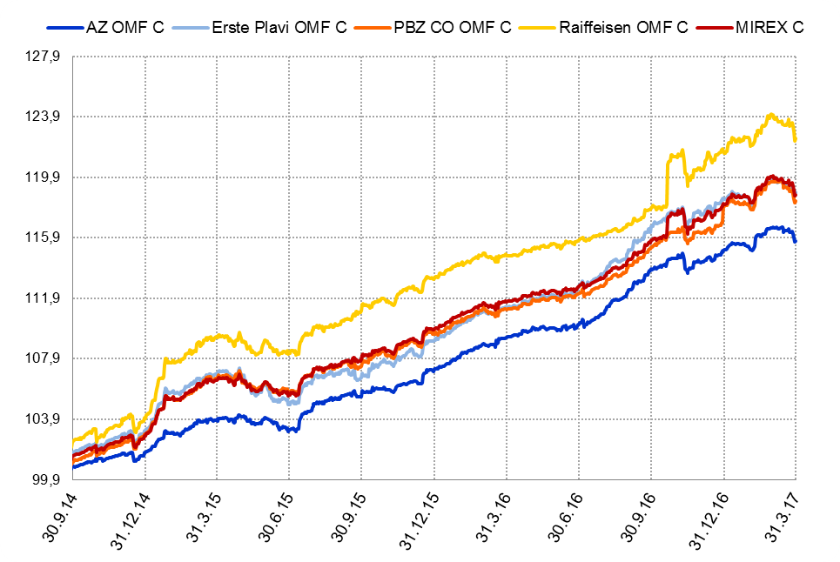

Izvor / Source: HANFA
Sadržaj / Contents
 | stranica / page 10

12 Tablica 13 - Graf 6
Tablica 13: Članstvo ODMF-ova1) |  |  |  |  |  |  | Ožujak 2017.
Table 13: ODMF's Membership1) |  |  |  |  |  |  | March 2017

Članstvo / Membership | AZ benefit ODMF | AZ profit ODMF | Croatia osiguranje ODMF | Erste Plavi Expert ODMF | Erste Plavi Protect ODMF | Raiffeisen ODMF | Ukupno Total
Početak razdoblja Beginning of the period | 35,679 | 99,316 | 24,014 | 19,419 | 21,300 | 60,904 | 260,632
Udjel Share | 13.69% | 38.11% | 9.21% | 7.45% | 8.17% | 23.37% | 100.00%
Novi članovi New members | 788 | 553 | 248 | 187 | 489 | 856 | 3,121
Mirovina Retirement | 10 | 27 | 29 | 3 | 3 | 27 | 99
Smrt Death | 12 | 13 | 3 | 0 | 2 | 4 | 34
Ostalo Other | 156 | 172 | 2 | 28 | 154 | 133 | 645
Ukupan prestanak članstva Membership termination total | 178 | 212 | 34 | 31 | 159 | 164 | 778
Kraj razdoblja End of the period | 36,289 | 99,657 | 24,228 | 19,575 | 21,630 | 61,596 | 262,975
Udjel Share | 13.80% | 37.90% | 9.21% | 7.44% | 8.23% | 23.42% | 100.00%
Izvor / Source: DMD-ovi / DMDs
1) Preliminarni podaci / Preliminary data

Grafikon 6: Udjel ODMFova u ukupnom broju članova |  |  |  |  |  |  | Ožujak 2017.
Chart 6: ODMFs' shares in total membership |  |  |  |  |  |  | March 2017

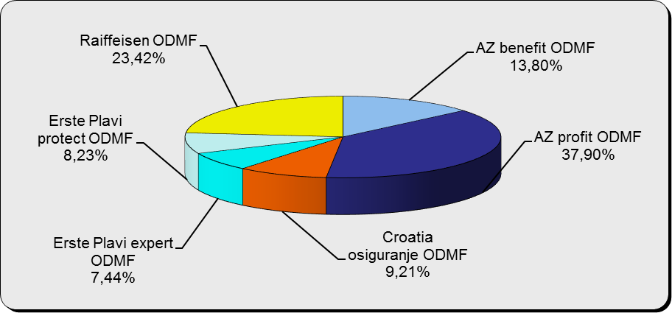

Izvor / Source: DMD-ovi / DMDs

Sadržaj / Contents

 |  |  |  |  |  |  | stranica / page 12

13 Tablica 14 - Graf 7
Tablica 14: Struktura članova ODMF-a prema dobi i spolu |  |  |  |  |  | KVARTALNI PODACI za: |  |  | PROSINAC 2016.
Table 14: Open voluntary pension funds members age and sex structure |  |  |  |  |  | QUARTERLY DATA for: |  |  | DECEMBER 2016

 |  | Prosinac 2016. |  |  | Rujan 2016. |  | P r o m j e n a / C h a n g e
 |  | December 2016 |  |  | September 2016 |  | Brojčana / In number |  | Relativna Relative
Dob Age | Muškarci Male | Žene Female | Ukupno Total | Muškarci Male | Žene Female | Ukupno Total | Muškarci Male | Žene Female | Ukupno Total
≤ 18 | 875 | 798 | 1,673 | 878 | 789 | 1,667 | -3 | 9 | 0.36%
19 - 24 | 3,761 | 2,361 | 6,122 | 3,711 | 2,367 | 6,078 | 50 | -6 | 0.72%
25 - 29 | 11,721 | 7,839 | 19,560 | 11,684 | 7,815 | 19,499 | 37 | 24 | 0.31%
30 - 34 | 18,503 | 13,856 | 32,359 | 18,219 | 13,786 | 32,005 | 284 | 70 | 1.11%
35 - 39 | 20,757 | 17,349 | 38,106 | 20,216 | 17,088 | 37,304 | 541 | 261 | 2.15%
40 - 44 | 19,601 | 18,280 | 37,881 | 19,078 | 17,937 | 37,015 | 523 | 343 | 2.34%
45 - 49 | 17,658 | 18,761 | 36,419 | 17,187 | 18,440 | 35,627 | 471 | 321 | 2.22%
50 - 59 | 26,740 | 28,832 | 55,572 | 25,682 | 28,015 | 53,697 | 1,058 | 817 | 3.49%
60 - 69 | 10,911 | 11,851 | 22,762 | 10,307 | 11,004 | 21,311 | 604 | 847 | 6.81%
70 - 84 | 2,554 | 3,641 | 6,195 | 2257 | 3211 | 5,468 | 297 | 430 | 13.30%
≥ 85 | 152 | 248 | 400 | 137 | 225 | 362 | 15 | 23 | 10.50%
Ukupno Total | 133,233 | 123,816 | 257,049 | 129,356 | 120,677 | 250,033 | 3,877 | 3,139 | 2.81%
Izvor / Source: DMD-ovi / DMDs

Grafikon 7: Dobna i spolna struktura članova ODMF-a na dan 31. prosinca 2016.
Chart 7: ODMF members age and sex structure as at 31 December 2016

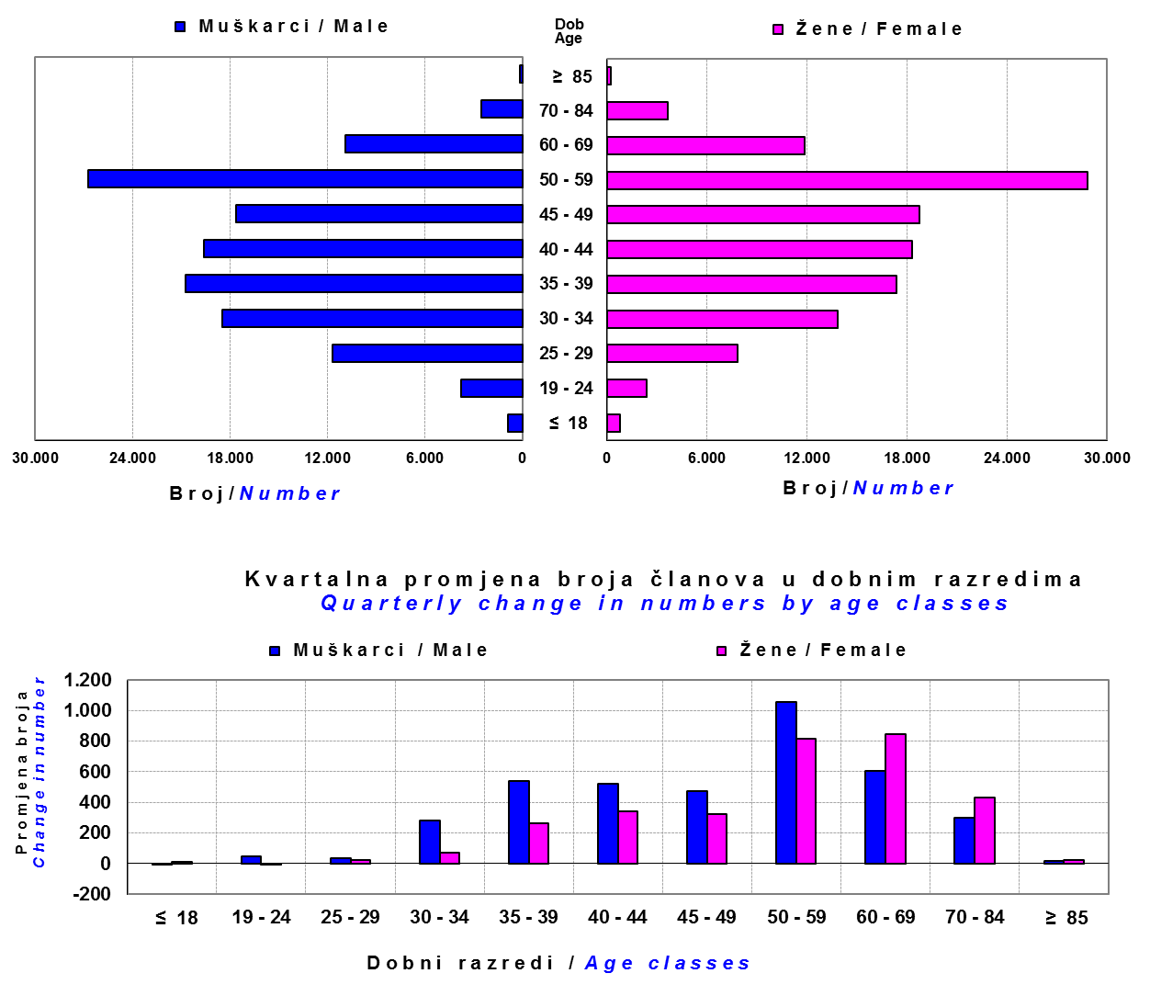

Izvor / Source: DMD-ovi / DMDs

Sadržaj / Contents

 |  |  |  |  |  |  |  |  | stranica/page 13

14 Tablica 15 - Graf 8
Tablica 15: Bruto mirovinski doprinosi uplaćeni ODMF-ovima1) |  |  |  |  | Ožujak 2017.
Table 15: Gross pension contributions paid to ODMFs1) |  |  |  |  | March 2017

 |  |  |  | u tisućama kuna / in thousand HRK
Otvoreni dobrovoljni mirovinski fond Open-end voluntary pension fund | Bruto mirovinski doprinosi / Gross pension contributions
 | Ožujak 2017. | Veljača 2017. | Mjesečna promjena | Sveukupno od početka djelovanja 2) | Prirast ukupnih bruto doprinosa u tekućem mjesecu
 | March 2017 | February 2017 | Monthly change | Grand total since the start of activity 2) | Total net contributions growth in current month
AZ benefit ODMF | 10,320 | 13,137 | -21.44% | 536,052 | 1.96%
AZ profit ODMF | 12,218 | 11,848 | 3.12% | 1,380,988 | 0.89%
Croatia osiguranje ODMF | 1,715 | 1,947 | -11.89% | 241,054 | 0.72%
Erste Plavi Expert ODMF | 1,912 | 2,239 | -14.63% | 217,532 | 0.89%
Erste Plavi Protect ODMF | 3,485 | 4,096 | -14.91% | 174,161 | 2.04%
Raiffeisen ODMF | 8,892 | 8,273 | 7.48% | 1,141,402 | 0.79%
Ukupno / Total | 38,542 | 41,540 | -7.22% | 3,691,189 | 1.06%
Izvor / Source: DMD-ovi / DMDs
1) Bruto doprinosi jednaki su ukupno uplaćenim doprinosima članova dobrovoljnih mirovinskih fondova, prije odbitka naknade DMD-ova od uplaćenih doprinosa.
1) Gross contribution is a contribution paid in by a member of a voluntary pension fund which includes DMDs' entry fee.
2) U ukupnim uplatama iskazana su i uplaćena sredstva državnog poticaja.
2) Total net contributions include state subsidies.

Grafikon 8: Mjesečna promjena bruto mirovinskih doprinosa uplaćenih ODMF-ovima |  |  |  |  | Ožujak 2017.
Chart 8: Monthly change of gross pension contributions paid to ODMFs |  |  |  |  | March 2017

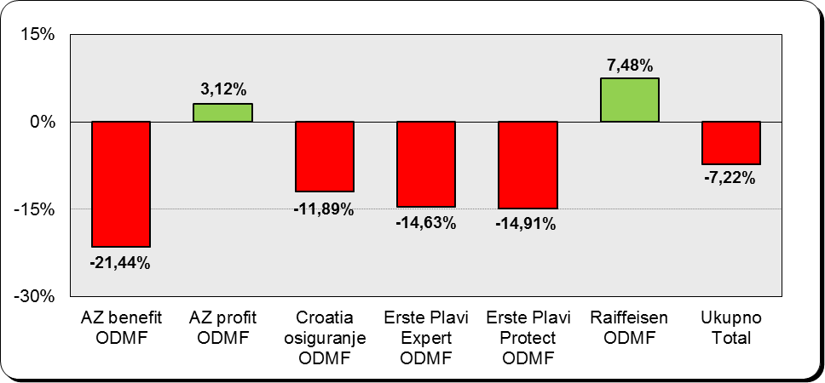

Izvor / Source: DMD-ovi / DMDs

Sadržaj / Contents
...

15 Tablica 16 - Graf 9,10
...
Izvor /Source: HANFA

Grafikon 10: Mjesečna promjena neto imovine ODMF-ova | Ožujak 2017.
Chart 10: ODMFs net assets monthly change | March 2017

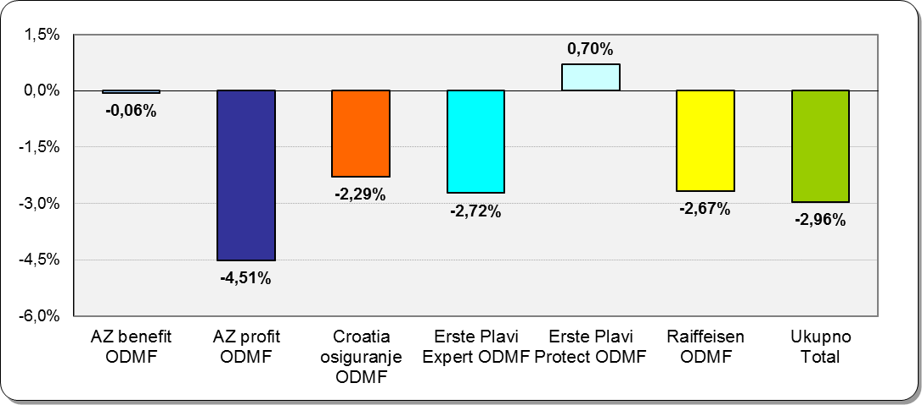

Izvor /Source: HANFA

Sadržaj / Contents
 | stranica / page 15

19 Tablica 20 - Graf 11
...
 |  | Prosinac 2016. |  |  | Rujan 2016. |  | P r o m j e n a / C h a n g e
60 - 69 | 1,307 | 642 | 1,949 | 1,268 | 608 | 1,876 | 39 | 34 | 3.89%
70 - 84 | 87 | 20 | 107 | 81 | 14 | 95 | 6 | 6 | 12.63%
≥ 85 | 4 | 3 | 7 | 1 | 0 | 1 | 3 | 3 | 600.00%
Ukupno Total | 15,397 | 13,840 | 29,237 | 14,950 | 13,479 | 28,429 | 447 | 361 | 2.84%
Izvor / Source: DMD-ovi / DMDs

Grafikon 11: Dobna i spolna struktura članova ZDMF- ova na dan 31. prosinca 2016.
Chart 11: ZDMF members age and sex structure as at 31 December 2016

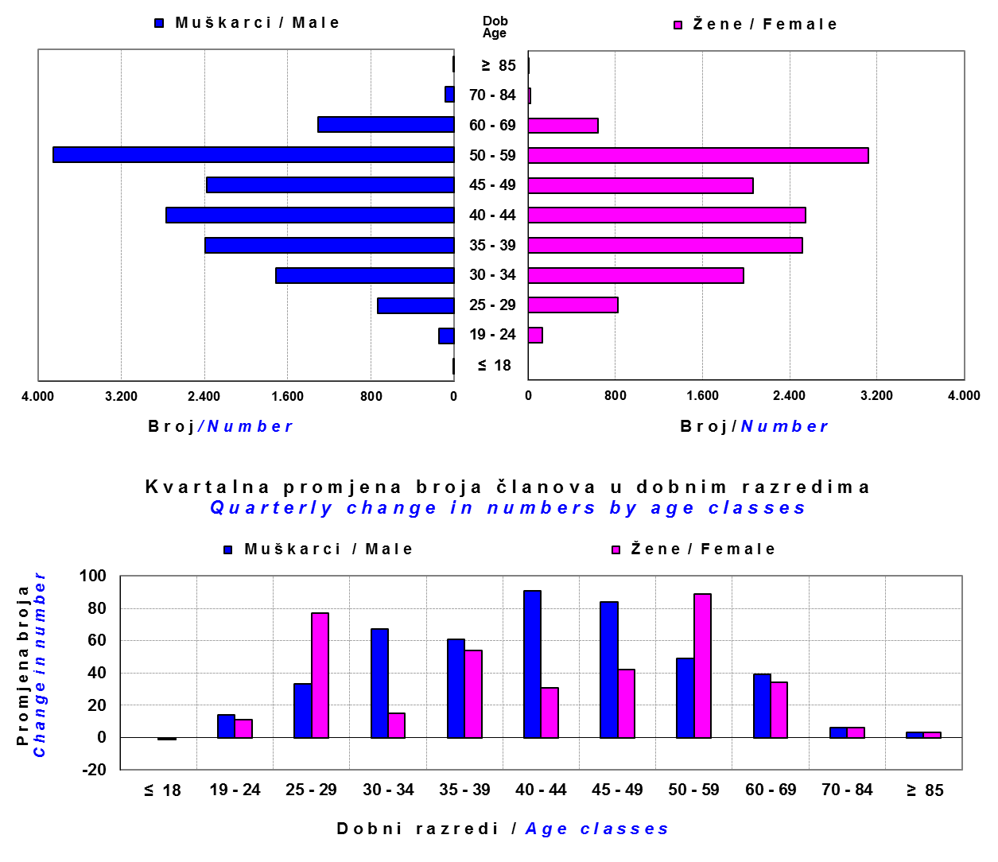

Izvor / Source: DMD-ovi / DMDs

Sadržaj / Contents

 |  |  |  |  |  |  |  |  | stranica / page 19

20 Tablica 21 - Graf 12
...
Grafikon 12: Mjesečni prinosi ZDMF-ova | Ožujak 2017.
Chart 12: ZDMF monthly rates of return | March 2017

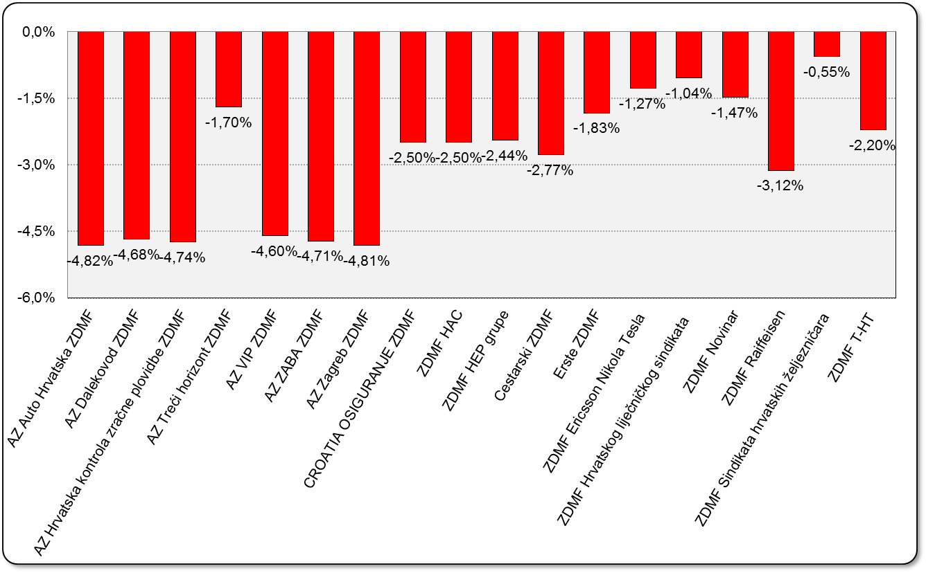

Izvor / Source: HANFA

Sadržaj / Contents

 | stranica / page 20

21 Tablica 22,23 - Graf 13,14
...
 |  |  | Izvor / Source: HANFA

Tablica 23: Broj korisnika i broj ugovora u zadnjih godinu dana |  |  | Grafikon 14: Broj korisnika i broj ugovora u zadnjih godinu dana | Kvartalni podaci Quarterly data
Table 23: Number of pensioners and contracts over the past year |  |  | Chart 14: Number of pensioners and contracts over the past year
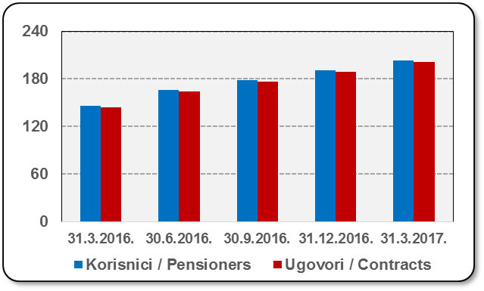
Mjesec Month | Korisnici Pensioners | Ugovori Contracts
31.3.2016. | 146 | 144
30.6.2016. | 166 | 164
30.9.2016. | 179 | 177
31.12.2016. | 191 | 189
31.3.2017. | 203 | 201
Izvor / Source: HANFA

 |  |  | Izvor / Source: HANFA

Sadržaj / Contents
...

22 Tablica 24,25 - Graf 15,16
...
 |  |  | Izvor / Source: HANFA

Tablica 25: Broj korisnika i broj ugovora u zadnjih godinu dana |  |  | Grafikon 16: Broj korisnika i broj ugovora u zadnjih godinu dana | Kvartalni podaci Quarterly data
Table 25: Number of pensioners and contracts over the past year |  |  | Chart 16: Number of pensioners and contracts over the past year
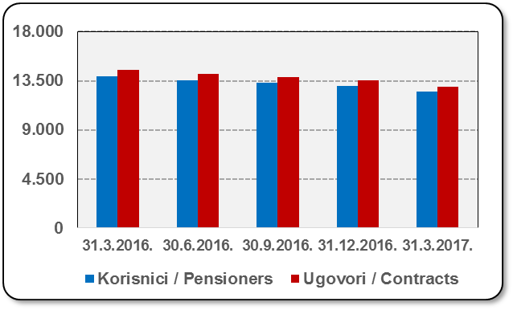
Mjesec Month | Korisnici Pensioners | Ugovori Contracts
31.3.2016. | 13,915 | 14,502
30.6.2016. | 13,535 | 14,097
30.9.2016. | 13,312 | 13,851
31.12.2016. | 13,006 | 13,515
31.3.2017. | 12,522 | 12,981
Izvor / Source: HANFA

 |  |  | Izvor / Source: HANFA

Sadržaj / Contents
...

24 Tablica 27 - Graf 17
...
 | u tisućama kuna / in thousand HRK
24 | Tontine Tontine | - | - | - | -
25 | Osiguranje s kapitalizacijom isplate Assurance with paid-up sum assured | - | - | - | -
 | UKUPNO (neživotna osiguranja, vrste 01 - 18) TOTAL (non-life insurance, lines 01 -18) | 1,992,064 | 1,766,974 | 942,539 | 759,489
 | UKUPNO (životna osiguranja, vrste 19 - 25) TOTAL (life assurance 19 - 25) | 1,486,009 | 818,669 | 15,766 | 500,337
 | UKUPNO / TOTAL | 3,478,073 | 2,585,643 | 958,305 | 1,259,826
Izvor / Source: HANFA

Grafikon 17: Udio bruto zaračunate premije po vrstama osiguranja
Chart 17: Gross Written Premium by Line of Insurance

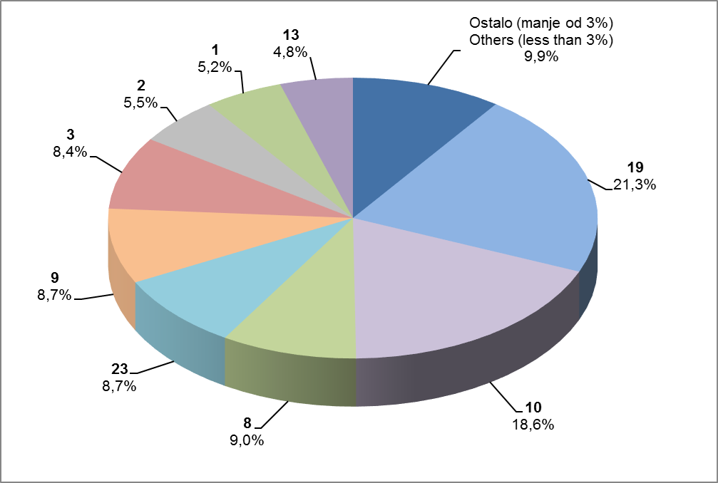

Izvor / Source: HANFA

Sadržaj / Contents
...

25 Graf 18
Grafikon 18: Udio zaračunate bruto premije i likvidiranih šteta po društvima za osiguranje po vrstama osiguranja za period od 1. siječnja do 31. ožujka 2017.
Chart 18: Share of written premium and claims settled per line of insurances for the period 1 January - 31 March 2017
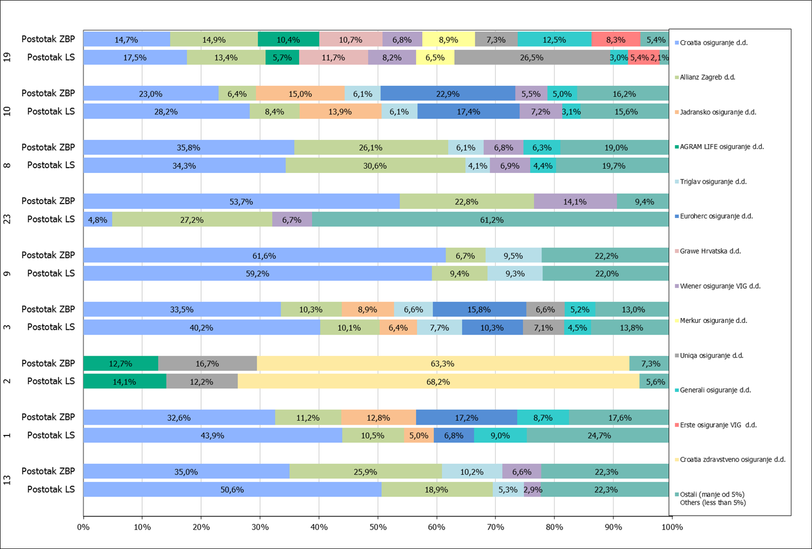

Izvor / Source: HANFA

Napomena: Grafikon prikazuje društva za osiguranje sa zaračunatom bruto premijom većom od 5% ukupne zaračunate bruto premije u promatranoj vrsti osiguranja.
Grafikon prikazuje samo vrste osiguranja sa zaračunatom bruto premijom većom od 3% ukupne zaračunate bruto premije tržišta osiguranja u RH.
Kratice ZBP i LŠ redom predstavljaju zaračunatu bruto premijiu i likvidirane štete

Note:The chart represents insurance companies with written premium greater then 5% of total written premium of the presented line of insurance.
Chart represents lines of insurance with written premium greater then 3% of total written premium of Croatian insurance market.
Abbreviations ZBP and LŠ stands for written premium and claims settled respectively.

Vrste osiguranja / line of insurance:
...

